Rétroplanning
Rétroplanning jeu Clash of Zombie (version MVP) |  |  |  |  |  |  | Terminé |  | À faire |  | En retard

Date début projet | 2025-03-25 |  |  |  |  |  |  |  |  |  | En cours
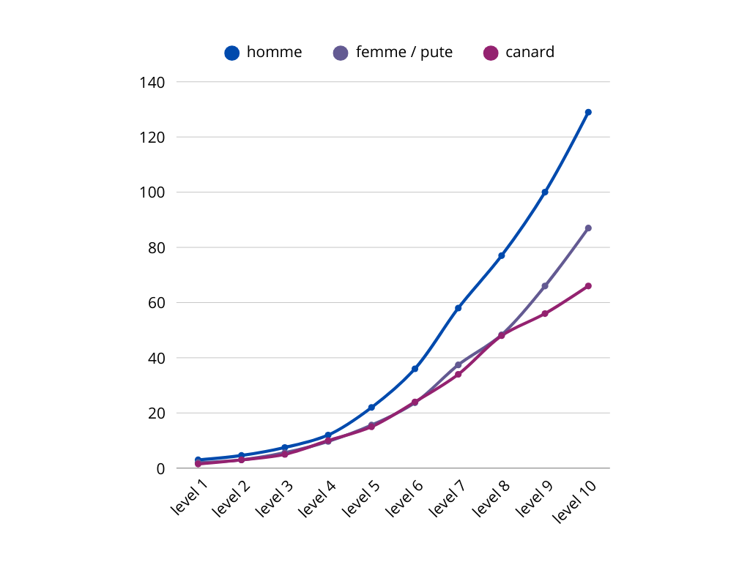
Taches | État | Responsable | Ressource | 1 | 2 | 3 | 4 | 5 | 6 | 7 | 8
 |  |  |  | 2025-03-25 | 2025-04-01 | 2025-04-08 | 2025-04-15 | 2025-04-22 | 2025-04-29 | 2025-05-06 | 2025-05-13
 |  |  |  | 2025-03-25 | 2025-04-01 | 2025-04-08 | 2025-04-15 | 2025-04-22 | 2025-04-29 | 2025-05-06 | 2025-05-13
GAMEPLAY
cycle jour nuit avec transition de décor | À faire
Creer les 4 power ups life, armure etage, et force | À faire
creer un timer | À faire
 | À faire
 | À faire
 | À faire
HERO
Creer des points de vie et d’arumre | À faire
regeneration de la vie | À faire
Info-bulle quand survolé | À faire
 | À faire
 | À faire
 | À faire
 | À faire
 | À faire
 | À faire
 | À faire
MAIN MENU
Creer l’interface du menu de jeu | À faire
Enregistrement du score en local | À faire
 | À faire
Décor et animation des elements de decor | À faire
 | À faire
 | À faire
 | À faire
 | À faire
 | À faire
 | À faire
ENNEMIES
spawn aleatoire des vagues de zombies | À faire
 | À faire
Pourcentage de la vague de zombie | À faire
5 types homme, femme, poulet, pute, cuisnier, | À faire
 | À faire
 | À faire
animation BOSS phase1 2 mort | À faire
musique de BOSS | À faire
 | À faire
 | À faire
MUSICS
Screens : menu, play_day, play_night | À faire
 | À faire
 | À faire
 | À faire
 | À faire
 | À faire
 | À faire
DECOR
interaction | À faire
 | À faire
 | À faire
 | À faire
SOUNDS EFFECTS
Game : hover décor item, button clicked, intro screen, loading screen, quit screen running gag, easter egg. | À faire
Hero : hit, killed, low life, level up | À faire
Zombie : (no hit), killed, moan, hit the player, boss spawn, boss defeat, boss pass to phase 2 | À faire

Jouabilitée
Acces depuis Itch.io |  |  | À faire
When downloaded, must run on Windows, MacOS, and linux, 32 and 64 bits ‘puters |  |  | À faire
Export Ressources |  |  | À faire
 |  |  | À faire
 |  |  | À faire
 |  |  | À faire
 |  |  | À faire
 |  |  | À faire
 |  |  | À faire
Convert source code in Lua to Javascript for HTML support. |  |  | À faire
 |  |  | À faire
Traduction en englais |  |  | À faire

